弁当注文
第19回桃次郎杯争奪少年少女空手道交流大会 お弁当注文書

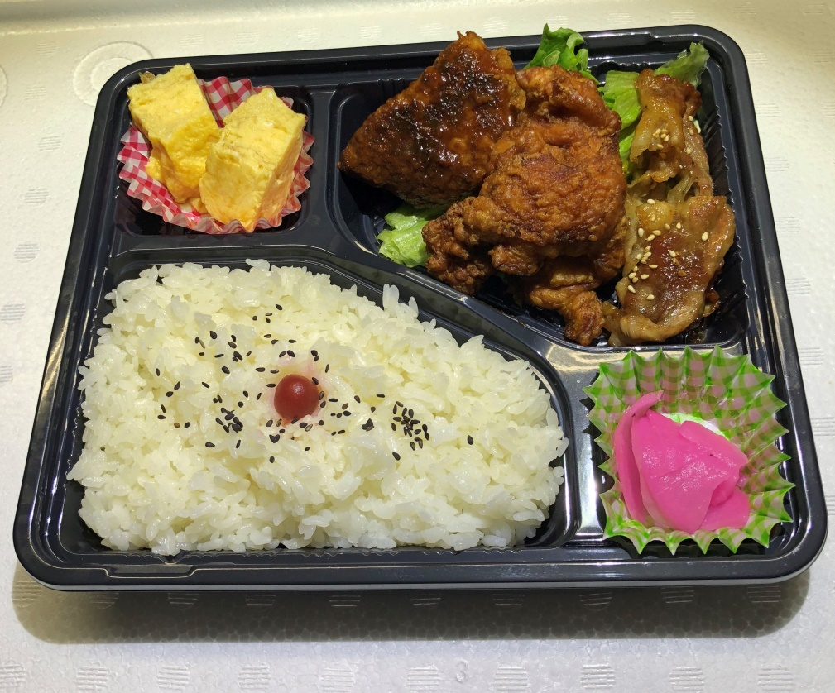

ミックス弁当（お茶付き） ５００円／個

 | ※ 色のついている箇所のみ入力して下さい
 | 団体名 ：

 | ＠ 500 × |  | ＝ | 円
 |  | 注文する個数を入力

500

